Sheet1
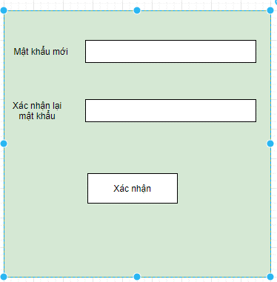
 | Mô tả đăng nhập.
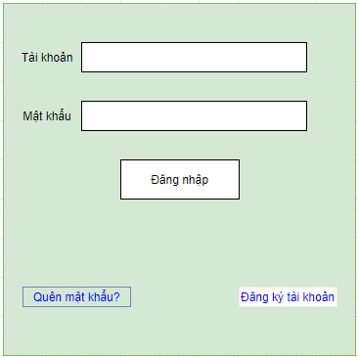
1. Khi người dùng nhập vào trường tài khoản, sẽ hiển thị tên tài khoản |  | 1.1 Khi người dùng nhập thiếu tên tài khoản vẫn sẽ được chấp nhận và không có thông báo lỗi.

2. Người dùng nhập vào trường mật khẩu sẽ chỉ hiển thị ở dạng dấu(*) |  | 2.1 Khi người dùng nhập thiếu mật khẩu vẫn sẽ được chấp nhận và không thông báo lỗi

3. Sau khi người dùng nhập đầy đủ thông tin 2 trường tài khoản và mật khẩu và thực hiện việc đăng nhập sẽ:
 | 3.1 Nếu tài khoản, mật khẩu người dùng nhập chính xác sẽ đăng nhập vào trong hệ thống.
 | 3.2 Nếu tài khoản người dùng nhập vào không chính xác thì sẽ thông báo"tài khoản không tồn tại"
 | 3.3 Nếu mật khẩu người dùng nhập vào không chính xác sẽ có thông báo"Mật khẩu không chính xác"

4. Khi người dùng lựa chọn"quên mật khẩu?" sẽ hiển thị giao diện

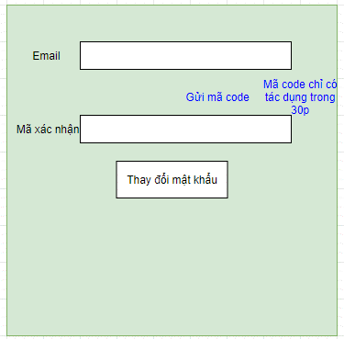
 |  |  | 4.1 Người dùng nhập Email dùng đăng ký tài khoản để lấy mã xác thực yêu cầu reset mật khẩu.
 |  |  |  | 4.1 Nếu người dùng nhập sai email sẽ hiển thị thông báo email nhập không chính xác, yêu cầu nhập lại email, cho đến khi đúng.

 |  |  | 4.2 Sau khi người dùng đã nhập email, thực hiện việc "gửi mã code", hệ thống sẽ gửi một mã code để reset mật khẩu về email của người dùng. Mã code chỉ có tác dụng trong 30p. Nếu mã code hết hiệu lực, người dùng cần phải gửi lại yêu cầu lấy mã code.
 |  |  | 4.3 Sau khi lấy được mã code, người dùng điền mã code vào trường mã xác thực.
 |  |  |  | 4.3.1 Sau khi nhập người dùng thực hiện chọn"thay đổi mật khẩu"
 |  |  |  |  | 4.3.1.1. Nếu mã xác thực sai, hiển thị thông báo yêu cầu người dùng nhập lại mã xấc thực chính xác.
 |  |  |  |  | 4.3.1.2. Nếu mã xác thực chính xác hệ thống sẽ hiển thị giao diện thay đổi mật khẩu:

